Exerc1.Youtube
Fonte: | https://www.youtube.com/watch?v=7qOdbo-xPaA

Max | Z = 10x1 + 20x2 + 30x3

Sujeito a:
 | 2x1 + 2x2 + 4x3 <= 300
 | 4x2 + 3x3 <= 200
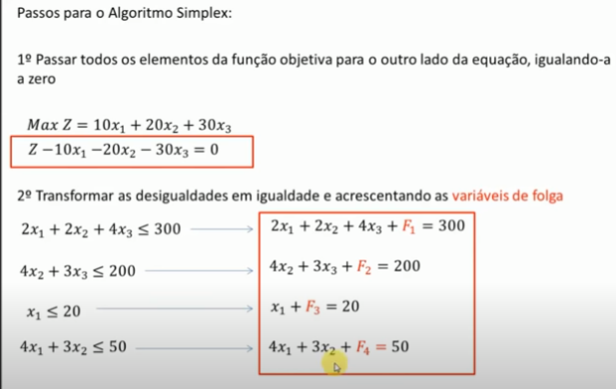
 | x1 <= 20
 | 4x1 + 3x2 <= 50
 | x1, x2, x3 >=0

1o Passar todos os elementos da função objetivo para o outro lado da equação igualando a zero

 | Z - 10x1 -20x2 -30x3 = 0

2o Transformar as desigualdades em igualdades e acrescentando as variáveis de folga
 | 2x1 + 2x2 + 4x3 <= 300 |  |  | 2x1 + 2x2 + 4x3 + vF1 = 300

 | 4x2 + 3x3 <= 200 |  |  | 4x2 + 3x3 + vF2 = 200

 | x1 <= 20 |  |  | x1 + vF3 = 20

 | 4x1 + 3x2 <= 50 |  |  | 4x1 + 3x2 + vF4 = 50

3o Preencher a tabela Simplex com os dados das equações

 | Eq. | x1 | x2 | x3 | vF1 | vF2 | vF3 | vF4 | LD [lado direito]
Z | 0 | -10 | -20 | -30 | 0 | 0 | 0 | 0 | 0
vF1 | 1 | 2 | 2 | 4 | 1 | 0 | 0 | 0 | 300
vF2 | 2 | 0 | 4 | 3 | 0 | 1 | 0 | 0 | 200
vF3 | 3 | 1 | 0 | 0 | 0 | 0 | 1 | 0 | 20
vF4 | 4 | 4 | 3 | 0 | 0 | 0 | 0 | 1 | 50

4o Escolher a Coluna Pivô: olhar na linha Z qual é o número mais negativo. Essa é a primeira Coluna pivô.

 | Eq. | x1 | x2 | x3 | vF1 | vF2 | vF3 | vF4 | LD [lado direito]
Z | 0 | -10 | -20 | -30 | 0 | 0 | 0 | 0 | 0
vF1 | 1 | 2 | 2 | 4 | 1 | 0 | 0 | 0 | 300
vF2 | 2 | 0 | 4 | 3 | 0 | 1 | 0 | 0 | 200
vF3 | 3 | 1 | 0 | 0 | 0 | 0 | 1 | 0 | 20
vF4 | 4 | 4 | 3 | 0 | 0 | 0 | 0 | 1 | 50

5o Escolher a Linha Pivô: menor resultado para LD / CP (com execeção da linha Z)

 | 300/4; 200/3; 20/0; 50/0;
 | 75 | 66.666666667
 | Eq. | x1 | x2 | x3 | vF1 | vF2 | vF3 | vF4 | LD [lado direito]
Z | 0 | -10 | -20 | -30 | 0 | 0 | 0 | 0 | 0
vF1 | 1 | 2 | 2 | 4 | 1 | 0 | 0 | 0 | 300 | 75
vF2 | 2 | 0 | 4 | 3 | 0 | 1 | 0 | 0 | 200 | 66.666666667
vF3 | 3 | 1 | 0 | 0 | 0 | 0 | 1 | 0 | 20 | #DIV/0!
vF4 | 4 | 4 | 3 | 0 | 0 | 0 | 0 | 1 | 50 | #DIV/0!

 |  |  | 3 é o número pivô. Interseção da coluna e linha pivô.

6o Dividir Linha Pivô pelo número Pivô. O resultado será colocado na nova linha x3.

 | Eq. | x1 | x2 | x3 | vF1 | vF2 | vF3 | vF4 | LD [lado direito]
Z | 0 | -10 | -20 | 0 | 0 | 0 | 0 | 0 | 0
vF1 | 1 | 2 | 2 | 0 | 1 | 0 | 0 | 0 | 300
x3 | 2 | 0 | 1.33 | 1 | 0 | 0.33 | 0 | 0 | 66.67 | 66.666666667
vF3 | 3 | 1 | 0 | 0 | 0 | 0 | 1 | 0 | 20
vF4 | 4 | 4 | 3 | 0 | 0 | 0 | 0 | 1 | 50

7a Novas linhas: Linha Antiga - (coeficiente Coluna Pivô) x Nova Linha Pivô

Z | 0 | -10 | -20 | -30 | 0 | 0 | 0 | 0 | 0
-(-30) | LP -> | 0 | 1.33 | 1 | 0 | 0.33 | 0 | 0 | 66.67
 | NL-> | 0 | 40 | 30 | 0 | 10 | 0 | 0 | 2000
 |  | -10 | 20 | 0 |  | 10 |  |  | 2000
vF1 | 1 | 2 | 2 | 4 | 1 | 0 | 0 | 0 | 300
-(4) | LP -> | 0 | 1.33 | 1 | 0 | 0.33 | 0 | 0 | 66.67
 | NL-> | 2 | -3.33 | 0 | 1 | -1.33 | 0 | 0 | 33.33

vF3 | 3 | 1 | 0 | 0 | 0 | 0 | 1 | 0 | 20
0 | LP -> | 0 | 1.33 | 1 | 0 | 0.33 | 0 | 0 | 66.67
 | NL-> | 1 | 0 | 0 | 0 | 0 | 1 | 0 | 20
 |  | 1
vF4 | 4 | 4 | 3 | 0 | 0 | 0 | 0 | 1 | 50
0 | LP -> | 0 | 1.33 | 1 | 0 | 0.33 | 0 | 0 | 66.67
 | NL-> | 4 | 3 | 0 | 0 | 0 | 0 | 1 | 50

8a) Teste de Otimalidade - A solução é ótima se e somente se cada coeficiente da eq. (0) for não-negativo

 | Eq. | x1 | x2 | x3 | vF1 | vF2 | vF3 | vF4 | LD [lado direito]
Z | 0 | -10 | 20 | 0 | 0 | 10 | 0 | 0 | 2000
vF1 | 1 | 2 | -3.33 | 0 | 1 | -1.33 | 0 | 0 | 33.33
x3 | 2 | 0 | 1.33 | 1 | 0 | 0.33 | 0 | 0 | 66.67
vF3 | 3 | 1 | 0 | 0 | 0 | 0 | 1 | 0 | 20
vF4 | 4 | 4 | 3 | 0 | 0 | 0 | 0 | 1 | 50
 | Ainda tenho valor negativo na linha de Z. Então preciso repetir processo para está coluna até torná-al positiva
 | Não acabou ...
Repito processo a partir do passo 4
4o Escolher a Coluna Pivô: olhar na linha Z qual é o número mais negativo. Essa é a primeira Coluna pivô.

 | Eq. | x1 | x2 | x3 | vF1 | vF2 | vF3 | vF4 | LD [lado direito]
Z | 0 | -10 | 20 | 0 | 0 | 10 | 0 | 0 | 2000
vF1 | 1 | 2 | -3.33 | 0 | 1 | -1.33 | 0 | 0 | 33.33
x3 | 2 | 0 | 1.33 | 1 | 0 | 0.33 | 0 | 0 | 66.67
vF3 | 3 | 1 | 0 | 0 | 0 | 0 | 1 | 0 | 20
vF4 | 4 | 4 | 3 | 0 | 0 | 0 | 0 | 1 | 50

5o Escolher a Linha Pivô: menor resultado para LD / CP (com execeção da linha Z)

vF1 | (100/3)/2 | 16.666666667
x3 | (200/3)/0 | 0
vF3 | 20/1 | 20
vF4 | 50/4 | 12.5

 | Eq. | x1 | x2 | x3 | vF1 | vF2 | vF3 | vF4 | LD [lado direito]
Z | 0 | -10 | 20 | 0 | 0 | 10 | 0 | 0 | 2000
vF1 | 1 | 2 | -3.33 | 0 | 1 | -1.33 | 0 | 0 | 33.33 | 16.666666667
x3 | 2 | 0 | 1.33 | 1 | 0 | 0.33 | 0 | 0 | 66.67 | #DIV/0!
vF3 | 3 | 1 | 0 | 0 | 0 | 0 | 1 | 0 | 20 | 20
vF4 | 4 | 4 | 3 | 0 | 0 | 0 | 0 | 1 | 50 | 12.5

6o Dividir Linha Pivô pelo número Pivô. O resultado será colocado na nova linha vF4.

 | Eq. | x1 | x2 | x3 | vF1 | vF2 | vF3 | vF4 | LD [lado direito]
Z | 0 | -10 | 20 | 0 | 0 | 10 | 0 | 0 | 2000
vF1 | 1 | 2 | -3.33 | 0 | 1 | -1.33 | 0 | 0 | 33.33
x3 | 2 | 0 | 1.33 | 1 | 0 | 0.33 | 0 | 0 | 66.67
vF3 | 3 | 1 | 0 | 0 | 0 | 0 | 1 | 0 | 20
vF4 | 4 | 1 | 0.75 | 0 | 0 | 0 | 0 | 0.25 | 12.5
pivo = | 4

7a Novas linhas: Linha Antiga - (coeficiente Coluna Pivô) x Nova Linha Pivô

Z | 0 | -10 | 20 | 0 | 0 | 10 | 0 | 0 | 2000
-10 | LP --> | 1 | 0.75 | 0 | 0 | 0 | 0 | 0.25 | 12.5
 | NL | 0 | 27.5 | 0 | 0 | 10 | 0 | 2.5 | 2125

vF1 | 1 | 2 | -3.33 | 0 | 1 | -1.33 | 0 | 0 | 33.33
2 | LP --> | 1 | 0.75 | 0 | 0 | 0 | 0 | 0.25 | 12.5
 | NL | 0 | -4.83 | 0 | 1 | -1.33 | 0 | -0.5 | 8.33

x3 | 2 | 0 | 1.33 | 1 | 0 | 0.33 | 0 | 0 | 66.67
0 | LP --> | 1 | 0.75 | 0 | 0 | 0 | 0 | 0.25 | 12.5
 | NL | 0 | 1.33 | 1 | 0 | 0.33 | 0 | 0 | 66.67

vF3 | 3 | 1 | 0 | 0 | 0 | 0 | 1 | 0 | 20
1 | LP --> | 1 | 0.75 | 0 | 0 | 0 | 0 | 0.25 | 12.5
 | NL | 0 | -0.75 | 0 | 0 | 0 | 1 | -0.25 | 7.5

 | Eq. | x1 | x2 | x3 | vF1 | vF2 | vF3 | vF4 | LD [lado direito]
Z | 0 | 0 | 27.5 | 0 | 0 | 10 | 0 | 2.5 | 2125
vF1 | 1 | 0 | -4.83 | 0 | 1 | -1.33 | 0 | -0.5 | 8.33
x3 | 2 | 0 | 1.33 | 1 | 0 | 0.33 | 0 | 0 | 66.67
vF3 | 3 | 0 | -0.75 | 0 | 0 | 0 | 1 | -0.25 | 7.5
x1 | 4 | 1 | 0.75 | 0 | 0 | 0 | 0 | 0.25 | 12.5

8a) Teste de Otimalidade - A solução é ótima se e somente se cada coeficiente da eq. (0) for não-negativo
 |  |  | Sim, a solução é ótima e possui os seguintes resultados
Max Z = | 2125
x1 = | 12.5 | ou '25/2
x2 = | 0 | pois não tenho na coluna à esquerda
x3 = | 66.67
vF1 = | 8.33
vF2 = | 0 | pois não tenho na coluna à esquerda
vF3 = | 7.5 | ou '15/2
vF4 = | 0

Max | Z = 10x1 + 20x2 + 30x3

Sujeito a:
 | 2x1 + 2x2 + 4x3 <= 300
 | 4x2 + 3x3 <= 200
 | x1 <= 20
 | 4x1 + 3x2 <= 50
 | x1, x2, x3 >=0

Execução1
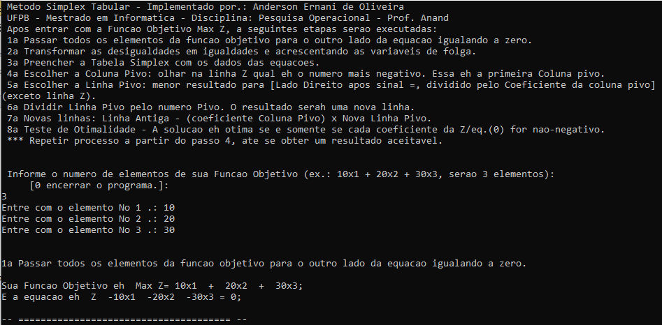
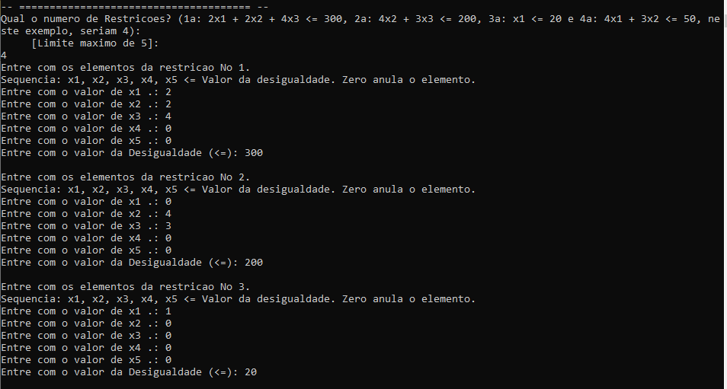
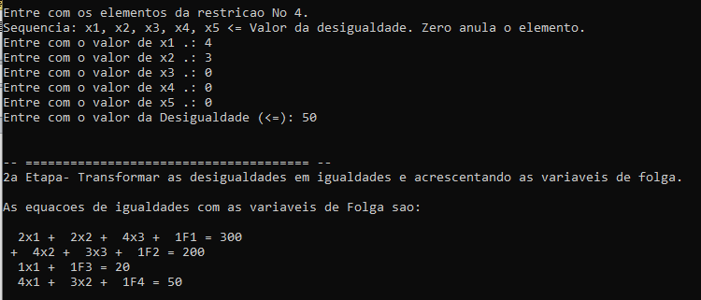
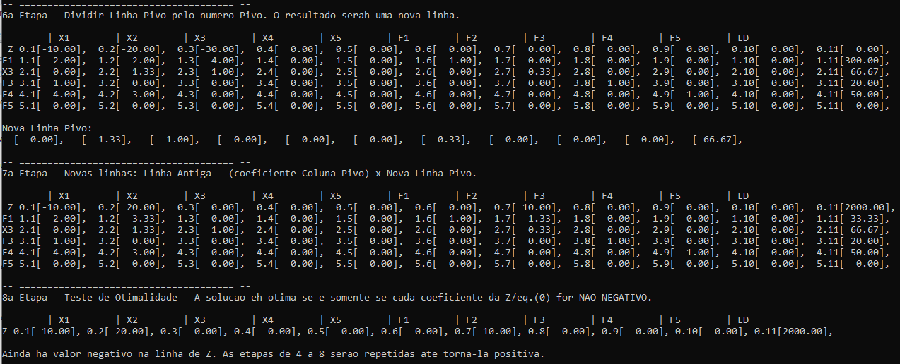
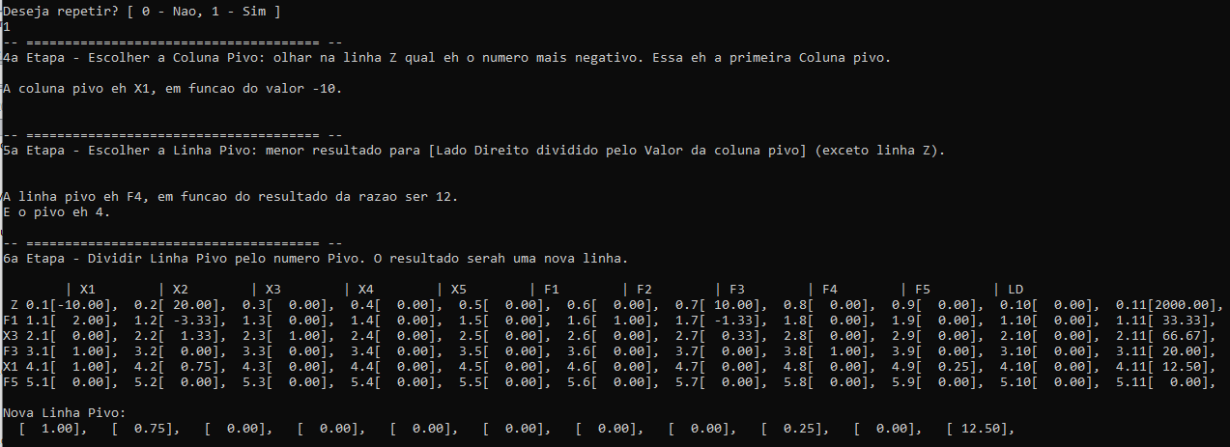
Evidências de execução Exercício 1 do Youtube

Execução2
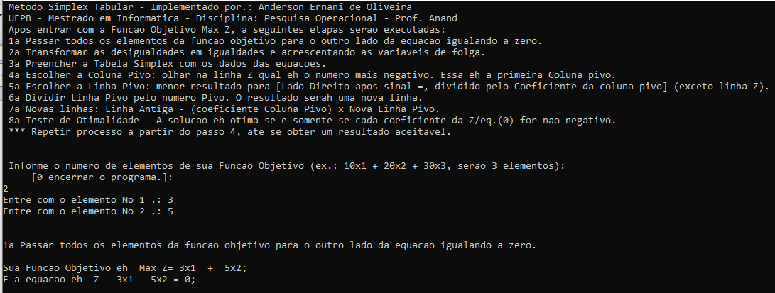
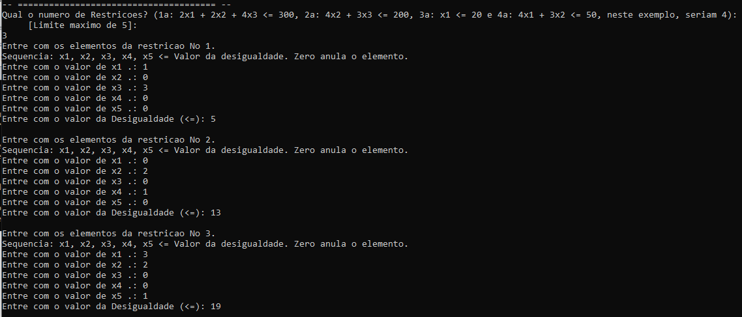
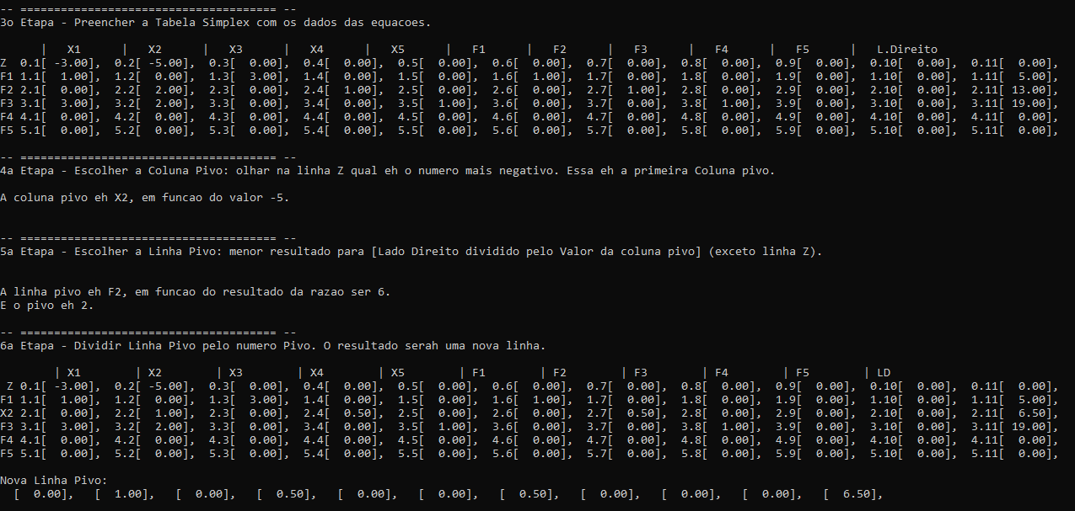
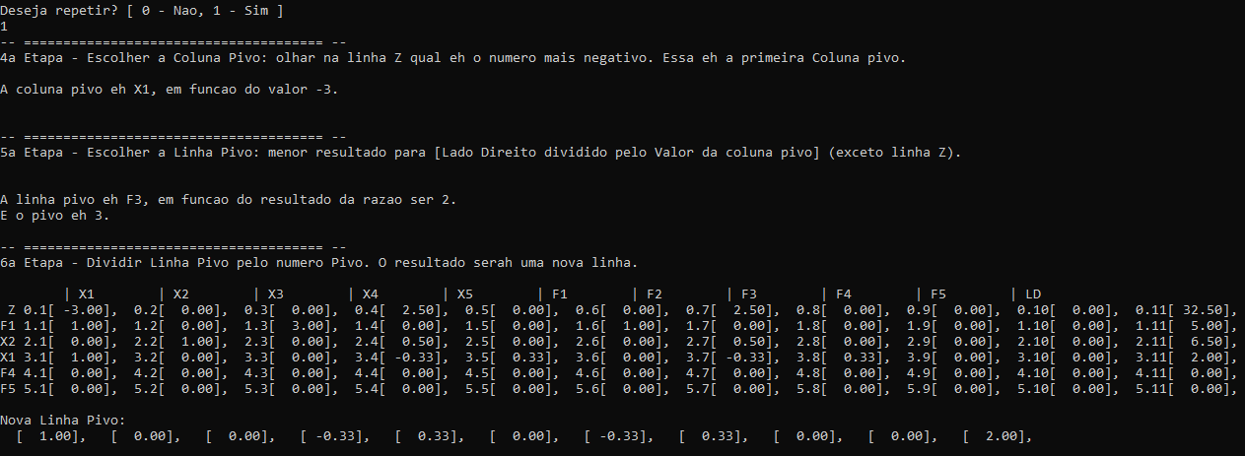
Evidências de execução Exercício 2 Aula Prof. Anand

